Накладная-№3
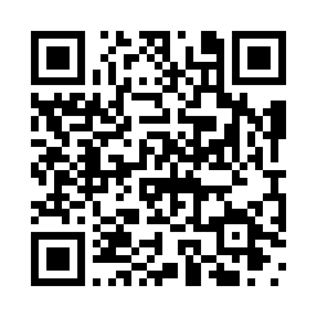
Номер товарно-транспортной накладной: |  |  | Торговый представитель: Kamol aka
Поставщик: Toshkent falcon fly 2 |  |  | Телефон торгового представителя: +998979626299
Дата отгрузки: 23.11.2025 |  |  | Контрагент: Dona zakass
Дата консигнации: |  |  | Адрес:
Доставщик: |  |  | Телефон:
Телефон доставщика:
Время заказа: 23.11.2025 16:35:01
№ | Штрих-код | Название товаров (работ,услуг) | Количество | Количество в кейсе | Цена | Сумма
 |  |  | 90 |  |  | 297
1 | 6905621392524 | Ложка Вилка DB-92-52 | 45 | 45 шт. | 3.30 | 148.50
2 | 6905621392517 | Ложка Вилка DB-92-51 | 45 | 45 шт. | 3.30 | 148.50
Итого: 297$|->UZS: 3,712,500.00

